版本控管
大項目
Online作業
中項目
APF 使用者管理
細項
APF0001 登入主畫面與框架顯示
標題
功能簡述
製作人
陳慕霖
製作日
20131003

NO. | 版本 | 修改說明 | 日期
1 | 1.0 | 初版 | 2013-10-03

功能簡述
大項目
Online作業
中項目
APF 使用者管理
細項
APF0001 登入主畫面與框架顯示
標題
功能簡述
製作人
陳慕霖
製作日
20131003

功能 Use Case
登入主畫面與框架顯示
效能需求 | 資料處理量
最大處理人數 - 3000人 concurrent數 1500人 - 5秒以內 | 每日預計30000筆
簡述/目標 | 業務需求目的
1. SSO成功登入後驗證使用者是否生效。 2. 驗證使用者是否需變更密碼。 3. 登入系統並顯示主畫面。 | 1. 系統依取得的權限資料顯示功能清單。 2. 系統依web.config設定顯示其餘區塊資訊(ex:異常警示)
主要參與者 | 支援性參與者
登入使用者
觸發事件Triggers | 事先條件Preconditions
使用者完成SSO登入後 | 登入人員已設定權限
操作功能描述
檢核重覆登入與帳號生/失效驗證 1.重覆登入檢核，如相同帳號已登入則系統顯示「已重覆登入」資訊。 2.帳號生/失效檢核，如未生效 or 已失效則導回SSO並顯示「登入失敗」資訊。 更新逾期密碼(2個月) or 初次登入的預設密碼 1.密碼逾期回應逾期訊息，且提供更新畫面(功能導向APF0301) 顯示登入後主要畫面 1.顯示系統登入驗證視窗(功能導向APF0002) 2.系統依取得的權限資料顯示功能清單 3.系統依web.config設定顯示其餘區塊資訊(ex:異常警示)
處理流程說明

其他

欄位說明APF0001MM1
大項目
Online作業
中項目
APF 使用者管理
細項
APF0001 登入主畫面與框架顯示
標題
APF0001MM1 登入主畫面與框架顯示
製作人
陳慕霖
製作日
20131003

Global 參數
No. | 項目名稱 | 項目代號 | html型態及長度 | 對應Table Name | 對應Column Name | DB型態及長度 | 輸入/輸出 | 備註
1

panAPF0001MM1_Menu
No. | 項目名稱 | html代號 | html型態及長度 | 對應Table Name | 對應Column Name | DB型態及長度 | 輸入/輸出 | 備註

panAPF0001MM1_Status
No. | 項目名稱 | html代號 | html型態及長度 | 對應Table Name | 對應Column Name | DB型態及長度 | 輸入/輸出 | 備註
1 | 員編 | txtEMP_ID |  | emp | emp_id | varchar2(10) | O
2 | 姓名 | txtEMP_NAME |  | emp | emp_name | varchar2(20) | O
3 | 部門 |  |  |  |  |  | O
4 | 職稱 |  |  |  |  |  | O
5 | 時間 |  |  |  |  |  | O

panAPF0001MM1_Marquee
No. | 項目名稱 | html代號 | html型態及長度 | 對應Table Name | 對應Column Name | DB型態及長度 | 輸入/輸出 | 備註
1
2
3
4
5

panAPF0001MM1_Path
No. | 項目名稱 | html代號 | html型態及長度 | 對應Table Name | 對應Column Name | DB型態及長度 | 輸入/輸出 | 備註
1 | 巡覽列 |  |  |  |  |  | O

panAPF0001MM1_Tab
No. | 項目名稱 | html代號 | html型態及長度 | 對應Table Name | 對應Column Name | DB型態及長度 | 輸入/輸出 | 備註
1
2
3
4
5

panAPF0001MM1_Content
No. | 項目名稱 | html代號 | html型態及長度 | 對應Table Name | 對應Column Name | DB型態及長度 | 輸入/輸出 | 備註

panAPF0001MM1_Msg
No. | 項目名稱 | html代號 | html型態及長度 | 對應Table Name | 對應Column Name | DB型態及長度 | 輸入/輸出 | 備註
1
2
3
4
5

APF0001MM1
大項目
Online作業
中項目
APF 使用者管理
細項
APF0001 登入主畫面與框架顯示
標題
APF0001MM1 登入主畫面與框架顯示
製作人
陳慕霖
製作日
20131003

畫面示意圖
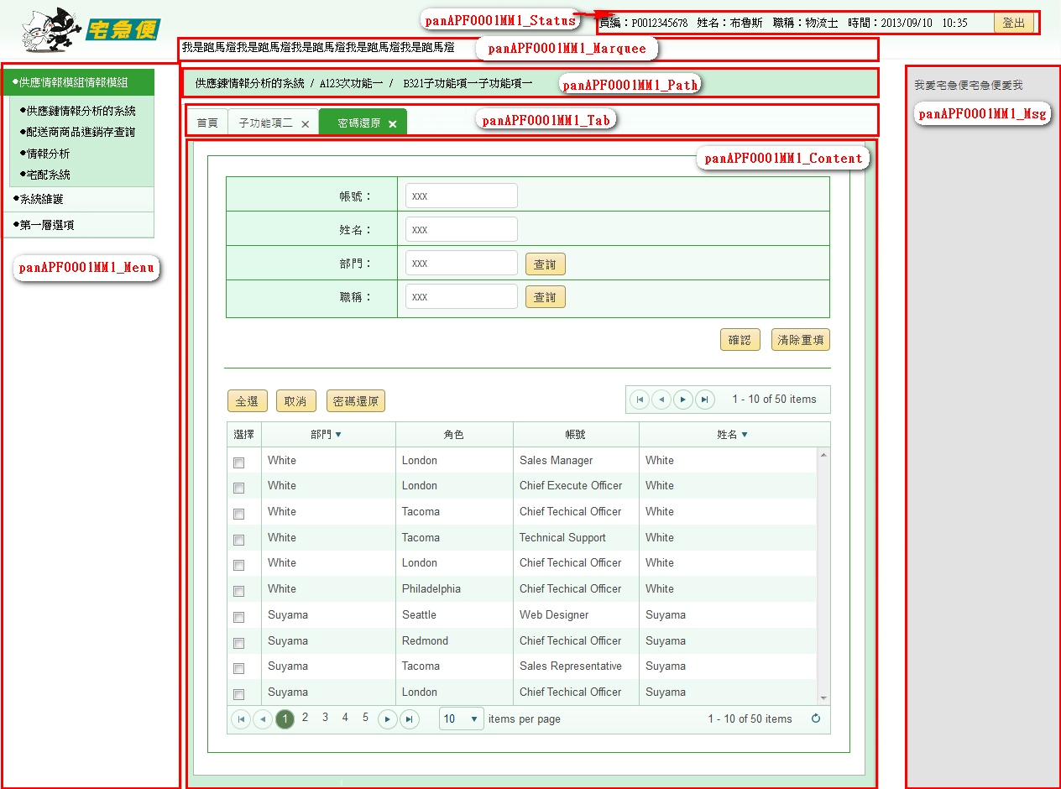

畫面說明
1 APF0001MM1_Menu(功能清單) 1.1 第一層為模組別，被選取的模組別顯示顏色，及其他未被選取的模組別顯示顏色，請參考UI規範。 1.2 被選取的模組展開並顯示模組內的功能清單，功能清單以樹狀呈現(參考UI規範)，最多可顯示三層樹狀結構。 1.3 功能清單若有下層子節點，則該功能清單無法繫結URL連結。 2 APF0001MM1_Status(使用者資訊、系統時間及登出) 2.1 包含：員編、姓名、部門、職稱、系統時間，及登出按鈕。 3 APF0001MM1_Marquee(系統跑馬燈) 3.1 可顯示系統公告等系統資訊(公布欄訊息來源為EMS模組)。 4 APF0001MM1_Path(巡覽列)：顯示目前操作中的頁籤，其對應的模組及功能清單結構路徑。 5 APF0001MM1_Tab(頁籤) 5.1 包含首頁頁籤最多可顯示6個頁籤。 5.2 最左方固定顯示首頁頁籤，首頁頁籤顯示歡迎圖檔(future連結公佈欄，公布欄資料來源為EMS)，且無法關閉。 5.3 操作中的頁籤顯示顏色，及其他頁籤顯示顏色，請參考UI規範。 5.4 各頁籤依APF DB參數檔所設定的Session timeout時間，逾時後頁籤閃爍提醒。 5.5 點選頁籤中的x按鈕則可關閉頁籤。 5.6頁籤關閉時，須告知各模組已關閉該功能以利清除該模組的session(各模組須提供API)。 6 APF0001MM1_Content(主要內容)：顯示各功能清單的操作頁面。 7 APF0001MM1_Msg(異常警示、待辦事項區塊)：顯示系統異常警示、及個人待辦事項。
事前檢核
1.前畫面:SSO登入頁 1.1 成立條件:Online作業時間內
事後檢核
無
前端檢核
無
後端檢核
無
Button說明
NO | 控制項名稱 | call methods | 重要參數 | 主要處理內容
1
panAPF0001MM1_Status
1 | 『登出』 | _CLICK |  | 清除APF Session、呼叫SSO Logout Function，使SSO token狀態改為失效。
特殊說明
NO | 應用時機 |  | 內容說明

參考資料說明
1 | 共通元件
2 | 共通元件

method-bsLoadAPF0001MM1Qry
大項目
Online作業
中項目
EDI 電子訂單
細項
EDI0107 電子訂單集貨轉入
標題
EO0107MM1 電子訂單集貨轉入主畫面
製作人
葉芳妤
製作日
20060221

方法名稱 |  | bsLoadEO0107MM1Qry |  |  | 方法目的 | 依照客戶代號與訂單日期，自DB中查詢未集貨且無取消的電子訂單資料，並顯示在Grid中。
回傳型別 |  | DataSet
序號 | 參數名稱(中/英) |  | 型 態 | 參 數 說 明 |  |  | 輸入/輸出
1 | print_date(訂單日期) |  | string |  |  |  | 輸入
2 | input_cust_id(客戶代號) |  | string |  |  |  | 輸入
3 | user_center_id(登入者所屬營業所ID) |  | string | 底層取得 |  |  | 輸入
方 法 說 明
1 | 方法的業務流程說明 |  | 依照輸入的客戶代號與訂單日期，自DB中查詢一般電子訂單資料，並顯示在Grid中。
2 | 方法的設計流程說明 |  | //define which columns will be selected 判斷e_order.bill_id是否已經存在tran_bill中 select bill_id from tran_bill where bill_id=DataSet.bill_id and seq_no='0' 1.不存在-->利用DataSet中的電子訂單序號到DB中抓取電子訂單資料為參數，轉入至CD模組的託運單資料表(tran_bill)，新增成功回傳true；失敗回傳false且rollback 2.存在-->需在判斷該tran_bill是否已經集貨 select col_create_date,col_del_flag form tran_bill where bill_id=DataSet.bill_id and seq_no='0' a.已集貨:col_create_date is not null&&col_del_flag='0'-->出現錯誤訊息"XXX託運單號已集貨" b.未集貨-->修改該託運單號的集貨資料，修改成功回傳true；失敗回傳false且rollback a.SER_ID, a.ORDER_TYPE, a.BILL_ID, a.ORDER_ID, a.CUST_ID, a.TEMP_TYPE, a.DST_TYPE, a.SPEC_TYPE, a.IF_AGENCY, a.GOODS_PRICE, a.IF_REACHPAID, a.PAID_TYPE, a.REC_NAME, a.REC_TEL, a.REC_MOBILE, a.REC_ZIP_CODE, a.REC_ADDR, a.SNT_NAME, a.SNT_TEL, a.SNT_MOBILE, a.SNT_ZIP_CODE, a.SNT_ADDR, a.PRINT_DATE, a.CLC_PERIOD, a.RCV_PERIOD, a.MEMBER_ID, a.GOODS_NAME, a.IF_BREAKABLE, a.IF_PRECISION, a.MEMO, a.ROUTE_ID, a.COL_CENTER_ID, a.DEST_CENTER_ID, b.CUST_NAME, c.DEP_NAME, d.TEMP_NAME, e.DST_NAME, f.DIM_NAME FROM E_Order a,Cust_Today_V b,Dep_Today_V c,Temp_Master d,Dst_Master e,Dim_Master f WHERE a.CUST_ID=b.cust_id(+) and a.DEST_CENTER_ID=c.dep_id(+) and a.TEMP_TYPE=d.TEMP_ID(+) and d.eff_s_date<=SYSDATE and d.eff_e_date>=SYSDATE and a.DST_TYPE=e.DST_ID(+) and e.eff_s_date<=SYSDATE and e.eff_e_date>=SYSDATE and a.SPEC_TYPE=f.DIM_ID(+) and f.eff_s_date<=SYSDATE and f.eff_e_date>=SYSDATE and a.IF_CANCEL='N' and a.IF_TRAN_BILL='N' and a.COL_CENTER_ID=:user_center_id and a.CUST_ID=:input_cust_id and a.PRINT_DATE=:print_date"
3 | 方法內自訂的錯誤 |  | 自訂錯誤一覽表
 | 描述 |  | 錯誤代碼 | 類型 | 補充說明(可填可不填，因詳細資料於錯誤代碼清單中已經詳述)
 | 查無資料 |  |  |  | 訊息：查無資料

